关系图
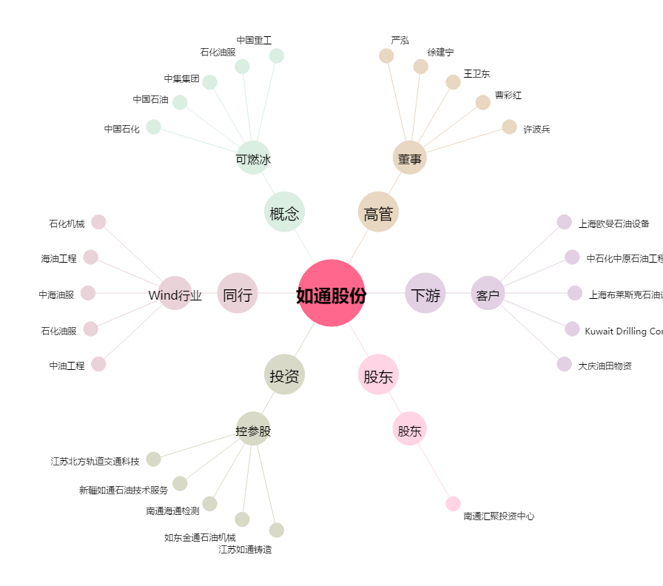
如通股份[603036.SH] - 关系概览图

